Packing List
Nº Palet | GÉNERO | FAMILIA | Estilo | Color | Talla |  | QTY
...
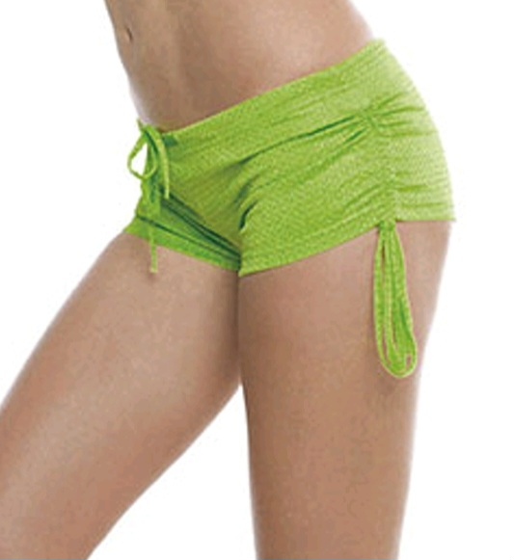
96 | WOMAN | PANTALONES/FALDAS | LOCA | 85 FUCHSIA FLUOR | M | LOCA - FUCHSIA FLUOR | M | 100
99 | WOMAN | PANTALONES/FALDAS | LOCA | 85 FUCHSIA FLUOR | S | LOCA - FUCHSIA FLUOR | S | 255
99 | WOMAN | PANTALONES/FALDAS | LOCA | 85 FUCHSIA FLUOR | M | LOCA - FUCHSIA FLUOR | M | 300
99 | WOMAN | PANTALONES/FALDAS | LOCA | 85 FUCHSIA FLUOR | L | LOCA - FUCHSIA FLUOR | L | 473
99 | WOMAN | PANTALONES/FALDAS | LOCA | 85 FUCHSIA FLUOR | XL | LOCA - FUCHSIA FLUOR | XL | 560
99 | WOMAN | PANTALONES/FALDAS | LOCA | 02 BLACK | XL | LOCA - BLACK | XL | 400
99 | WOMAN | PANTALONES/FALDAS | LOCA | 02 BLACK | M | LOCA - BLACK | M | 535
99 | WOMAN | PANTALONES/FALDAS | LOCA | 02 BLACK | L | LOCA - BLACK | L | 465
99 | WOMAN | PANTALONES/FALDAS | LOCA | 02 BLACK | S | LOCA - BLACK | S | 330
...

